Tafla
 | Launaþróunartrygging 2015 skv. kjarasamningi

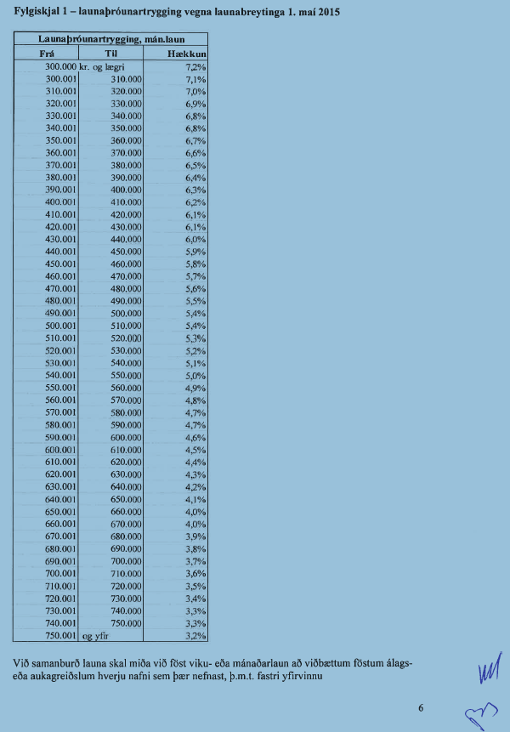
Frá | Til | Hækkun
 | 290,000 | 7.2%
 | 300,000 | 7.2%
300,001 | 310,000 | 7.1%
310,001 | 320,000 | 7.0%
320,001 | 330,000 | 6.9%
330,001 | 340,000 | 6.8%
340,001 | 350,000 | 6.8%
350,001 | 360,000 | 6.7%
360,001 | 370,000 | 6.6%
370,001 | 380,000 | 6.5%
380,001 | 390,000 | 6.4%
390,001 | 400,000 | 6.3%
400,001 | 410,000 | 6.2%
410,001 | 420,000 | 6.1%
420,001 | 430,000 | 6.1%
430,001 | 440,000 | 6.0%
440,001 | 450,000 | 5.9%
450,001 | 460,000 | 5.8%
460,001 | 470,000 | 5.7%
470,001 | 480,000 | 5.6%
480,001 | 490,000 | 5.5%
490,001 | 500,000 | 5.4%
500,001 | 510,000 | 5.4%
510,001 | 520,000 | 5.3%
520,001 | 530,000 | 5.2%
530,001 | 540,000 | 5.1%
540,001 | 550,000 | 5.0%
550,001 | 560,000 | 4.9%
560,001 | 570,000 | 4.8%
570,001 | 580,000 | 4.7%
580,001 | 590,000 | 4.7%
590,001 | 600,000 | 4.6%
600,001 | 610,000 | 4.5%
610,001 | 620,000 | 4.4%
620,001 | 630,000 | 4.3%
630,001 | 640,000 | 4.2%
640,001 | 650,000 | 4.1%
650,001 | 660,000 | 4.0%
660,001 | 670,000 | 4.0%
670,001 | 680,000 | 3.9%
680,001 | 690,000 | 3.8%
690,001 | 700,000 | 3.7%
700,001 | 710,000 | 3.6%
710,001 | 720,000 | 3.5%
720,001 | 730,000 | 3.4%
730,001 | 740,000 | 3.3%
740,001 | 750,000 | 3.3%
750,001 | 760,000 | 3.2%

